Feuil1
Outils:
Nom: | Description: | Github: | Install Windows | Install Linux, mac, Unix | run | options de run | Exemple de run classique
OleVBA | Olevba est un script pour analyser les fichiers OLE et OpenXML tels que les documents MS Office (par exemple, Word, Excel), pour détecter les macros VBA, extraire leur code source en clair et détecter les risques liés à la sécurité tels que les macros s'exécutant automatiquement, les mots-clés VBA suspects... Les méthodes d'obfuscations courantes (codage, StrReverse, Base64...) peuvent aussi être détectées. Olevba peut être utilisé soit comme une ligne de commande, soit comme un module python. | https://github.com/decalage2/oletools/wiki/olevba | pip install -U oletools | sudo -H pip install -U oletools | olevba file.doc | "--decode" (dechiffre les strings obfuscés) "--reveal" (affiche le code source avec les strings en clair) | 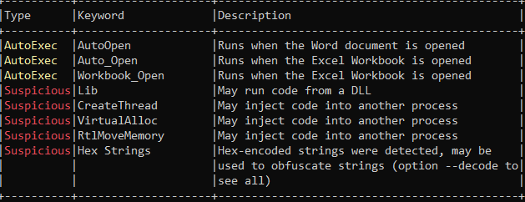
MacroRaptor | Détecte des mots clés correspondant à trois types de comportement qui sont présents dans la plupart des macrovirus : Auto-exécution (A), Ecriture de fichier (W) et Exécution de payload (X). Macroraptor marquera un fichier comme suspect si la condition suivante est vérifiée : A et (W ou X). | https://github.com/decalage2/oletools/wiki/mraptor | pip install -U oletools | sudo -H pip install -U oletools | mraptor file.doc | "-z password" to store in an archive with password
ViperMonkey | Analyse et désobfusque les macros VBA. Emule les macros et renvoie les resultats.L'analyse peut durer très longtemps. Utilise oletools. Contient un outil de desobfuscation utilisable en amont de l'analyse pour l'accelerer. | https://github.com/decalage2/ViperMonkey | Installer le docker ou pypy -m pip install -U -r requirements.txt | Installer le docker ou sudo -H pypy -m pip install -U -r requirements.txt | via docker: docker/dockermonkey.sh FILE ou vmonkey.py FILE | -s speedup (accélerer l'analyse) -l logging (accélérer l'analyse en choisissant les logs précis) | 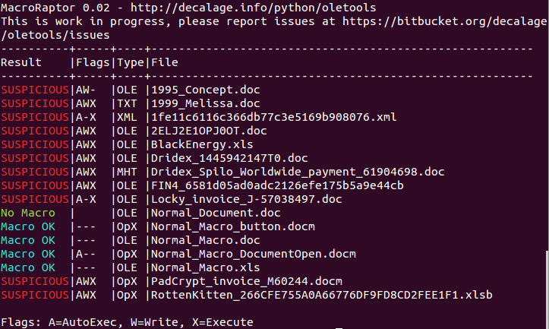 http://decalage.info/vba_emulation

Ebauche de la méthodologie d'audit

ETAPE | Le fichier peut contenir des macros virus | Le fichier peut être considéré comme sans danger
Déterminer si le fichier reçu contient des macros | Passer à l'étape suivante | Le fichier ne peut contenir de macrovirus
Utilisation de macroraptor pour détécter des fonctions potentiellement dangereuses | Détéction d'un ou plusieurs "flags" (AutoExec, Write, Execute), le fichier peut contenir des macrovirus. Passer à l'étape suivante. | Si aucun flags détéctés le fichier ne peut contenir de macrovirus.
Utilisation de olevba pour commencer l'analyse de la macro | Détéction des mots clés et des différentes fonctions qui sont éxécutées. En fonction des différents flags déterminer la dangerosité de la macro.
Utilisation de ViperMonkey pour l'émulation de la macro | Emulation de la macro, éxécution ligne à ligne de la macro dans un shell, on obtient l'action effectuée et le paramètre éxécuté. Analyse des différents paramètres et déterminer le fonctionnement de la macro. Une analyse en profondeur peut être effectuer avec ViperMonkey.
Executer et analyse la macro à la main dans un shell | Analyser la macro à la main dans un shell pour détécter et comprendre les différentes fonctions.

